B - Infraestructura
 |  |  | GESTIÓN DOCUMENTAL |  |  |  |  |  |  |  |  |  |  |  |  |  |  |  |  | POLICÍA NACIONAL
Código:1GD-FR-0020
Fecha: 09/07/2025 |  |  | DIAGNÓSTICO INTEGRAL PARA LOS ARCHIVOS DE LA POLICÍA NACIONAL
Versión: 1
CONTINUIDAD DIAGNÓSTICO INTEGRAL PARA LOS ARCHIVOS DE LA POLICÍA NACIONAL

B. INFRAESTRUCTURA
ASPECTOS A TENER EN CUENTA
Los edificios y locaciones destinados como sedes de archivos, deberán cumplir con las condiciones de edificación, almacenamiento, medio ambiental, de seguridad y de mantenimiento que garanticen la adecuada conservación de los acervos documentales (Acuerdo 049 del 05/05/2000 "Por el cual se desarrolla el artículo 61 del capítulo 7º de conservación documentos el reglamento general de archivos sobre "condiciones de edificios y locales destinados a archivos").

B1. DATOS GENERALES Y UBICACIÓN DEL DEPÓSITO DE ARCHIVO
Fecha de Construcción |  |  |  |  |  | Acto Administrativo de construcción |  |  |  | Condición Legal del Bien Inmueble |  | Ubicación Geográfica |  |  |  |  |  |  |  |  | Ubicación específica
Día |  | Mes |  | Año |  |  |  |  |  |  |  | Zona |  |  | Punto cardinal |  |  | Unidad Administrativa
18 |  | 10 |  | 2016 |  | 18 de octubre de 2016 Acto Administativo PN DIRAF No. 06-6-10125-16 |  |  |  | Propio (Institución) |  | Urbana |  |  | Nororiente |  |  | Barrio |  |  | En la sede principal de la unidad (Interna)
B.2 ESTADO DE LA EDIFICACIÓN
Estado de la Construcción |  |  |  |  |  | Niveles de la Edificación |  | Nivel de Ubicación del Archivo |  | Servicios Básicos |  |  | Inmediaciones / áreas colindantes |  |  |  | Situaciones de Riesgo Detectadas
Construida |  |  |  |  |  | Uno |  | Uno |  | Luz, Agua, Alcantarillado, Internet |  |  | Armerillos, Almacén de Intendencia, Restaurante, Comedores, Talleres |  |  |  | Filtraciones de Agua
B.3 CONDICIONES TÉCNICAS MÍNIMAS EXIGIDAS
Área Administrativa |  |  |  | Zona de Consulta |  |  |  | Depósitos Documentales |  |  | Laboratorio de Microfilmación |  |  |  | Laboratorio de Digitalización |  |  |  | Zona Cuarentena (Biodeterioro)
Interno y Externo | Área en m² |  |  |  | Área en m² |  |  |  | Área en m² |  |  | Área en m² |  |  |  | Área en m² |  |  |  | Área en m²
 | 30m² |  |  |  | 4m² |  |  |  | 295m² |  |  | No Aplica |  |  |  | No Aplica |  |  |  | No Aplica
Las diferentes áreas se encuentran aisladas |  |  |  |  |  |  | no | Número de Depósitos Documentales |  |  |  |  |  | 1 | Total de m² asignados |  |  |  |  |  |  |  | 329m²
ESTANTERÍA / ARCHIVADORES, SEÑALÉTICA Y SISTEMA DE ILUMINACIÓN
Estantería |  | Clase y Altura |  |  |  |  |  | Sistema de Iluminación |  | Existencia de Luz |  |  |  |  | Señalética, rutas de evacuación, plan de contingencia frente a desastres |  | El Archivo de la Unidad cuenta con sistema de señalización
 |  | Archivadores Rodantes con 2,20 metros de altura |  |  |  |  |  |  |  | Natural y artificial |  |  |  |  |  |  | Orientadoras, Informativas |  |  |  |  |  |  | Aire Acondicionado
 |  | Longitud |  |  |  |  |  |  |  | Sistema Utilizado |  |  |  |  |  |  | Se cuenta con plan de emergencia y contingencia |  |  |  |  |  |  | Deshumificador
 |  | Estantería de menos de 100 metros de longitud |  |  |  |  |  |  |  | Fluorescente |  |  |  |  |  |  | Si |  |  |  |  |  |  | Extractor
 |  | Capacidad de soportar peso |  |  |  |  |  |  |  | Intensidad e impacto |  |  |  |  |  |  | Rutas de evacuación y salidas de emergencia |  |  |  |  |  |  | Extractor Eléctrico
 |  | Cada bandeja soporta un peso de 100 kg / mt lineal |  |  |  |  |  |  |  | Radiación visible lumínica mayor a 100 lux. |  |  |  |  |  |  | El Archivo cuenta con una salida debidamente señalizada |  |  |  |  |  |  | Humificador
SISTEMA DE VENTILACIÓN Y CONDICIONES AMBIENTALES |  |  |  |  |  |  |  |  |  |  |  |  |  |  |  |  |  |  |  |  |  |  |  | Luxómetro
Ventilación |  | Clase de Ventilación |  |  |  |  |  | Los depósitos cuentan con sistemas de regulación ambiental |  | Condiciones Ambientales |  |  |  |  | Mantenimiento y Limpieza |  | Área Administrativa |  |  |  |  |  |  | Termohigrómetro
 |  | Natural y artificial |  |  |  |  |  |  |  | Temperatura, Humedad relativa e iluminación. |  |  |  |  |  |  | Diario |  |  |  |  |  |  | Ventiladores
 |  | Sistema de Ventilación Artificial |  |  |  |  |  |  |  | De no aplicarse ningún sistema, escoja el motivo |  |  |  |  |  |  | Área de Consulta y Depósitos |  |  |  |  |  |  | Todos los anteriores
 |  | Aire acondicionado, Ventiladores |  |  |  |  |  |  |  |  |  |  |  |  |  |  | Mensual |  |  |  |  |  |  | Aire Acondicionado - Deshumificador
 |  | Sistema de Ventilación Naturales |  |  |  |  |  |  |  | Nombre los equipos existentes en el depósito documental ( aire acondicionado, Deshumificador, Extractor, Extractor eléctrico, Humificador, Luxómetro, Termohigrómetro, Ventiladores |  |  |  |  |  |  | Laboratorios de Digitalización y Microfilmación |  |  |  |  |  |  | Aire Acondiconado - Humificador
 |  | Ventanas |  |  |  |  |  |  |  | Termohigrómetros - Luxometro |  |  |  |  |  |  | No Aplica |  |  |  |  |  |  | Aire Acondicioando - Luxómetro
B.4 SISTEMA DE SEGURIDAD |  |  |  |  |  |  |  |  |  |  |  |  |  |  |  |  |  |  |  |  |  |  |  | Aire Acondiconado - Termohoigrómetro
Circuito Cerrado de Televisión |  |  | Fecha último mantenimiento |  | Sistema Biométrico |  |  | Fecha último mantenimiento |  | Alarma contra robos |  | Fecha último mantenimiento |  | Sistema Contra Incendios (Detención y Extinción) |  |  | Fecha último mantenimiento |  | Seguridad Policial |  |  | Cantidad personal por turno |  | Aire Acondicionado - Ventiladores
Si |  |  | DD-MM-AAAA |  | Si |  |  | DD-MM-AAAA |  | No |  | DD-MM-AAAA |  | Si |  |  | DD-MM-AAAA |  | Si |  |  |  |  | Deshumificador - Extractor
B.5 ELEMENTOS Y EQUIPOS ASIGNADOS AL GRUPO DE GESTIÓN DOCUMENTAL Y DEPÓSITOS DOCUMENTALES |  |  |  |  |  |  |  |  |  |  |  |  |  |  |  |  |  |  |  |  |  |  |  | Deshumificador - Extractor eléctrico
Elementos |  |  |  |  | Cantidad | Fecha último mantenimiento o calibración |  |  | Elementos |  |  |  |  | Cantidad | Equipos |  |  |  |  | Cantidad | Fecha último mantenimiento o calibración |  |  | Deshumificador - Luxómetro
Cuenta con extintores CO2 |  |  |  |  | 2 | DD | 12 | 2025 | Puestos de Trabajo |  |  |  |  | 8 | Termohigrómetros |  |  |  |  | 1 | DD | MM | AAAA | Deshumificador - Termohigrometro
Cuenta con extintores Multipropósito |  |  |  |  | 2 | DD | 12 | 2025 | Teléfonos |  |  |  |  | 0 | Deshumidificadores / Humidificadores |  |  |  |  | 0 | DD | MM | AAAA | Deshumificador - ventiladores
Cuenta con extractores de aire |  |  |  |  | 0 | DD | MM | AAAA | Unidades de Conservación (Cajas) |  |  |  |  | xxx | Equipos de Microfilmación |  |  |  |  | 0 | DD | MM | AAAA | Extractor - Humificador
Cuenta con sensores de movimiento: |  |  |  |  | 0 | DD | MM | AAAA | Unidades de Conservación (Carpetas) |  |  |  |  | xxx | Equipos de digitalización (Escáneres) |  |  |  |  | 3 | DD | MM | AAAA | Extractor - Luxómetro
Otros |  |  |  |  | 0 | DD | MM | AAAA | Equipos de Cómputo |  |  |  |  | 5 | Impresoras- fotocopiadoras |  |  |  |  | 2 | DD | MM | AAAA | Extractor Termohigrómetro
Cuáles? |  |  |  |  |  |  |  |  |  |  |  |  |  |  |  |  |  |  |  |  |  |  |  | Extractor Ventiladores
EVIDENCIA FOTOGRÁFICA |  |  |  |  |  |  |  |  |  |  |  |  |  |  |  |  |  |  |  |  |  |  |  | Extractor -eléctrico Humificador
ANEXAR REGISTRO FOTOGRÁFICO QUE DEN CUENTA DE LAS CONDICIONES TÉCNICAS MÍNIMAS QUE PRESENTA LA ESTRUCTURA DEL ARCHIVO, EQUIPAMIENTO Y MOBILIARIO, ESTANTERÍA, SEÑALÉTICA Y SEGURIDAD, LAS ÁREAS COLINDANTES Y EL ESTADO DE LA INFORMACIÓN ADMINISTRADA POR LA UNIDAD |  |  |  |  |  |  |  |  |  |  |  |  |  |  |  |  |  |  |  |  |  |  |  | Extractor eléctrico- Luxómetro
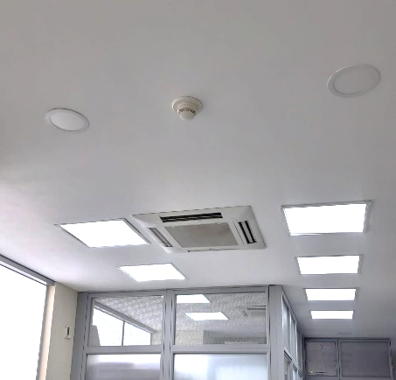 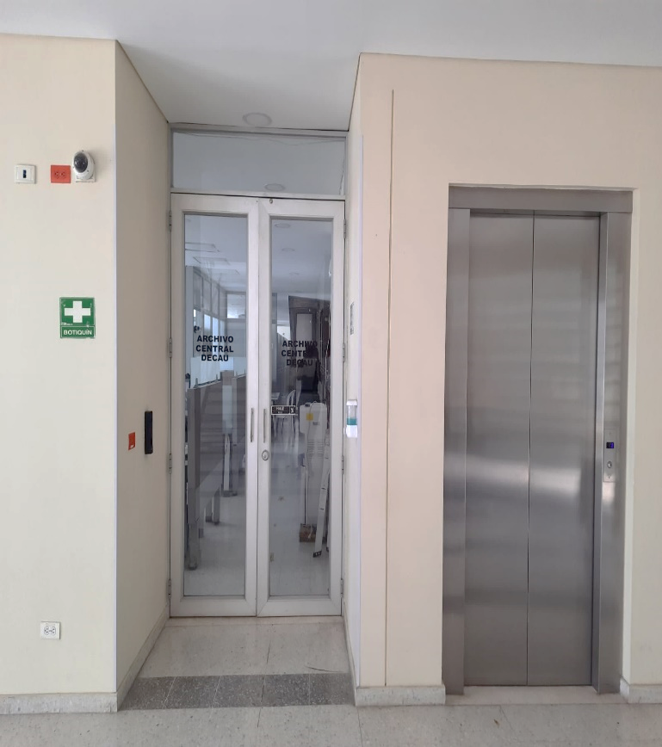 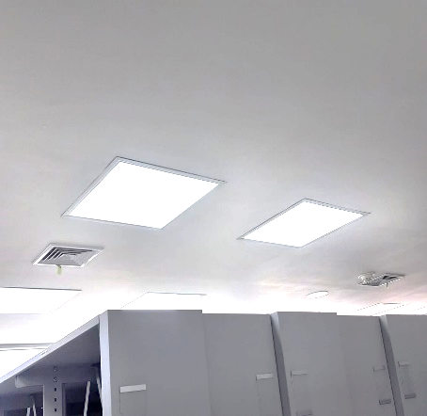 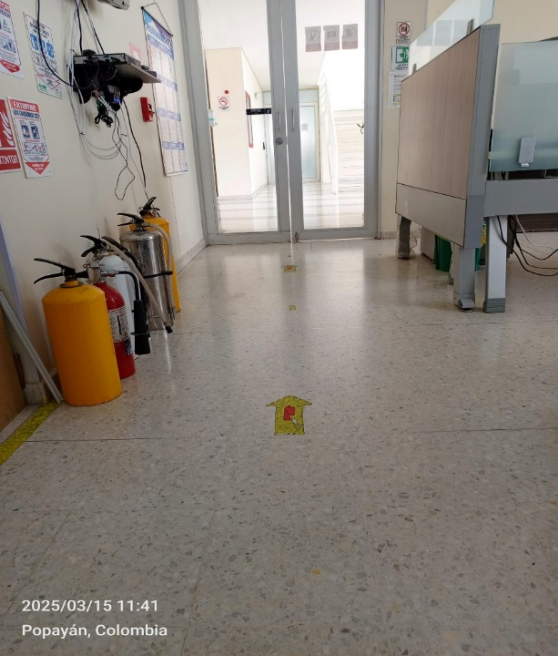 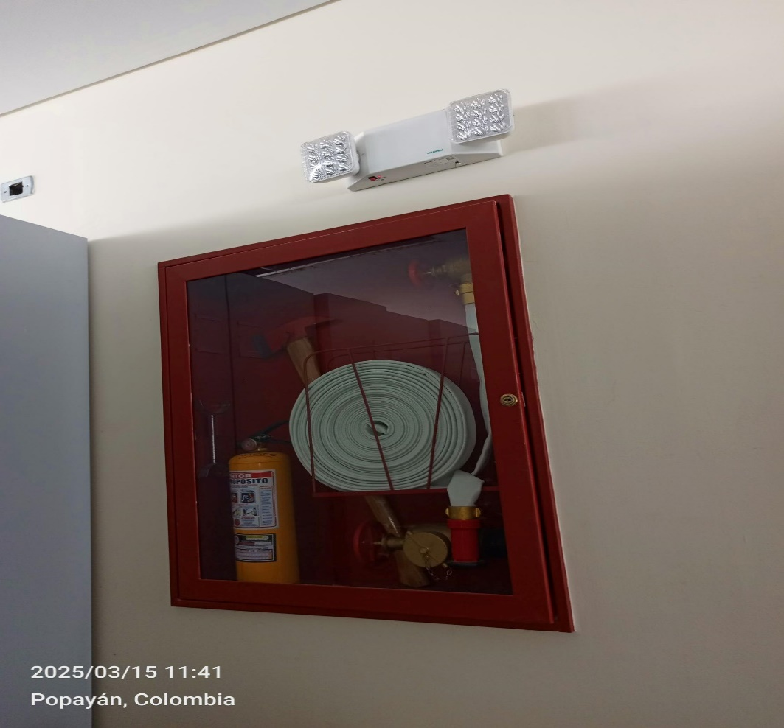 |  |  |  |  |  |  |  |  |  |  |  |  |  |  |  |  |  |  |  |  |  |  |  | Extractor eléctrico - Termohigrómetro
 |  |  |  |  |  |  |  |  |  |  |  |  |  |  |  |  |  |  |  |  |  |  |  | Extractor eléctrico - Ventiladores
 |  |  |  |  |  |  |  |  |  |  |  |  |  |  |  |  |  |  |  |  |  |  |  | Humificador - Luxómetro
 |  |  |  |  |  |  |  |  |  |  |  |  |  |  |  |  |  |  |  |  |  |  |  | Humificador - Termohigrómetro
 |  |  |  |  |  |  |  |  |  |  |  |  |  |  |  |  |  |  |  |  |  |  |  | Humificador - Ventiladores
 |  |  |  |  |  |  |  |  |  |  |  |  |  |  |  |  |  |  |  |  |  |  |  | Aire Acondicionado - Deshumificador - Humificador
 |  |  |  |  |  |  |  |  |  |  |  |  |  |  |  |  |  |  |  |  |  |  |  | Aire Acondiconado - Humificador -
 |  |  |  |  |  |  |  |  |  |  |  |  |  |  |  |  |  |  |  |  |  |  |  | Aire Acondicioando - Luxómetro
 |  |  |  |  |  |  |  |  |  |  |  |  |  |  |  |  |  |  |  |  |  |  |  | Aire Acondiconado - Termohoigrómetro
 |  |  |  |  |  |  |  |  |  |  |  |  |  |  |  |  |  |  |  |  |  |  |  | Aire Acondicionado - Ventiladores

Fecha de Elaboración |  |  |  | 25 | 3 | 2026 |  | Fecha de Elaboración |  |  | DD | MES | AÑO |  |  |  |  | VISTO BUENO JEFE DE LA UNIDAD
Diagnóstico Elaborado por: |  |  |  |  |  |  |  | Jefe Grupo de Gestión Documental o quien haga sus veces |  |  |  |  |  |  | Jefe o Comandante de Unidad
 |  |  |  | Grado Nombres y Apellidos |  |  |  |  |  |  | Grado Nombres y Apellidos |  |  |  |  |  |  | Grado Nombres y Apellidos

Firma |  |  |  |  |  |  |  | Firma |  |  |  |  |  |  | Firma

D - Sistema Integrado de C -SIC
CONTINUIDAD DIAGNÓSTICO INTEGRAL PARA LOS ARCHIVOS DE LA POLICÍA NACIONAL

D. SISTEMA INTEGRADO DE CONSERVACIÓN-SIC
1. PLAN DE CONSERVACIÓN DOCUMENTAL
1. Programas |  |  |  |  | Clase de Archivo |  | Actividad |  | Evidencia |  | periodicidad |  | Observaciones
1. Capacitación y sensibilización del personal |  |  |  |  | Archivo Central |  | • Retroalimentación al personal policial de la caracterización del proceso 1GD-CP-0001. • Retroalimentación al personal policial de las guías asociadas al proceso Gestión Documental. • Retroalimentación al personal policial de los Formatos asociados proceso Gestión Documental. • Socialización Ley 2196 18/01/2022 faltas disciplinarias contra los documentos. • Resolución 04345 de 20/12/2024 “por la cual se actualiza el programa de gestión documental para la policía nacional”. Caracterización del proceso de gestión documental, Guías asociadas al proceso de gestión documental, Formatos asociados al proceso de gestión documental. |  | Realizó la capacitación a las dependencias y unidades de plana mayor evideciado mediante radicado No. AC-2026-007180-DECAU, AC-2026-007251-DECAU, socialización de los criterios de clasificación, ordenación y descripción establecidos en las guías organización de archivos “1GD-GU-0004”, organización de fondos acumulados “1GD-GU-0005” y el correcto diligenciamiento de los formatos hoja de control “1GD-FR-0007”, rótulo de carpeta “1GD-FR-0008”, rótulo de caja “1GD-FR-0009” e inventario documental “1GD-FR-0010”; guía sistema integrado de conservación – sic “1GD-GU-0006”, implementación de la minuta de población electrónica y retroalimentación elaboración de comunicaciones oficiales formato 1DS-OF-0001 en atención a las actividades del indicador “seguimiento al sistema, integrado de conservación -sic” subfactor 2 |  | Semestral |  | Se continuara con la capacitacion y sencibilizacion al personal del Departamento de Policia Cauca
2. Inspección y mantenimiento de sistemas de almacenamiento e instalaciones físicas |  |  |  |  | Archivo Central |  | Mediante comunicación oficial se solicita al jefe administrativo la inspección del depósito de archivo central con el fin de realizar las actividades preventivas y correctivas de los espacios locativos (infraestructura), mobiliario y/o estantería con el fin de salvaguardar los acervos documentales del Departamento de Policía Cauca y sus unidades. Así mismo durante la vigencia 2025 se solicita al señor comandante de Departamento, Incluir en el plan de necesidades los elementos, mantenimientos (instalaciones y equipos), reparaciones o renovaciones de las instalaciones o depósitos. |  | Mediante aplicativo GEPOL GS-2026-023143-DECAU se solicita la inspección y mantenimiento del archivo central tanto en espacios locativos (infraestructura), mobiliario y/o estantería. |  | anual |  | se evaluara las falencias del archivo para poder dar una mejor conservacion a los documentos
3. Saneamiento ambiental: desinfección, desratización y desinsectación |  |  |  |  | Archivo Central |  | Durante la presente vigencia, el personal del grupo de gestión documental realiza las actividades de “saneamiento ambiental” y la “limpieza de documentos y áreas de trabajo”, con el fin de mantener un ambiente propicio y cuidado de los archivos contribuyendo a la conservación preventiva del patrimonio documental. Asi mismo por parte del señor comandante de Departamento, se ordena a los señores jefes y comandantes de las unidades policiales, la realización del cronograma de limpieza, desinfección, desratización de los documentos, áreas de trabajo y depósitos de archivo. |  | Comunicación oficial No. GS-2026-024561-DECAU se ordena la elaboración de cronograma para el primer y segundo semestre de las actividades de limpieza en los depósitos de archivo de las unidades que conforman el Departamento de Policía Cauca. En cumplimiento al cronograma de las actividades de limpieza, se informa al señor comandante de Departamento mediante los radicados No. GS-2026-032058-DECAU y GS-2026-017388-DECAU. Así mismo las unidades adscritas al Departamento de Policía Cauca dan cumplimiento mensualmente mediante el aplicativo GEPOL así; GS-2026-024561-DECAU, GS-2026- 029542 -DECAU, GS-2026-027243-DECAU, GS-2026-024561-DECAU contribuyendo en la conservación preventiva del patrimonio documental. se realizó la fumigación en los depósitos de Archivo Central, lo anterior soportado mediante contrato PN MEPOY 90-7-10107-2025 con ello contribuir con la conservación preventiva de nuestro patrimonio documental, evitando que microorganismos (hongos y bacterias), agentes bióticos (insectos, roedores y aves, entre otros), puedan generar un riesgo para la salud de los funcionarios o el deterioro de los soportes documentales. |  | mensual |  | se continuara con la limpieza de los depositos de archivo para evitar deterioro documental
4. Monitoreo y control de condiciones ambientales |  |  |  |  | Archivo Central |  | El personal del Grupo de Gestión Documental y las unidades adscritas al Departamento de Policía Cauca, realizan las diferentes actividades relacionadas con el monitoreo y control de las condiciones ambientales y biológicas, de las áreas donde se custodian los acervos documentales, por lo anterior se evidencia el registro diario de las condiciones ambientales mediante el formato 1GD-FR-0015, incluidas mediante informe de actividades remitidas al señor comandante de Departamento. |  | Durante la vigencia 2026 se llevó a cabo la evaluación y control al entorno climático y microclimatico: temperatura, humedad relativa, ventilación y contaminantes atmosféricos para proteger la documentación y adoptar medidas correctivas según los parámetros indicados en el programa; los resultados arrojados por los termohigrómetro fueron consignados en el formato “registro de control ambiental” 1GD-FR-0015 los cuales se encuentran anexos a las comunicaciones oficiales GS-2026-012742-DECAU, GS-2026-025375-DECAU. |  | mensual |  | se continuara con las el control de temperatura y humedad
5. Almacenamiento y re-almacenamiento |  |  |  |  | Archivo Central |  | El personal que conforma el grupo de Gestión Documental, realiza la identificación del estado de las unidades de conservación que se encuentra bajo custodia del Archivo Central del Departamento de Policía Cauca, teniendo en cuenta que se requiere minimizar el deterioro y daño físico en los acervos documentales realizando buenas prácticas de almacenamiento y Re-almacenamiento de las unidades de conservación, |  | Actividades se ven reflejadas en los reportes ante el señor Comandante de Departamento mediante comunicaciones oficiales No. GS-2026-028765-DECAU. Así mismo las unidades realizan las diferentes actividades de almacenamiento y realmacenamiento soportado mediante radicados No. GS-2026-026816-DECAU, GS-2026-026938-DECAU, GS-2026-026282-DECAU. |  | anual |  | se llevara el seguimiento a los planes de compra para mejorar los depositos de archivo
6. Prevención de emergencias y atención de desastres. |  |  |  |  | Archivo Central |  | * Elaborar el plan de atención de emergencias y atención de desastres para archivos y reacción en caso de siniestros. * Sensibilizar al personal de la unidad respecto a los diferentes procedimientos a realizarse respecto a la conservación del patrimonio documental en el evento de una emergencia natural o antropogénica según los parámetros indicados en el programa. * Aplicar los procedimientos más adecuados sobre la documentación, en el evento de presentarse emergencias o desastres naturales o antropogénicos, según los parámetros indicados en el programa. |  | Mediante Acta No. AC-2025-058762-DECAU se realiza sensibilización del Plan de prevención emergencias y atención de desastres con el fin de crear estrategias ante una posible situación de emergencia como desastres naturales, vandalismo, hurto o atentados y con ello minimizar y evitar los efectos negativos sobre los documentos y/o la información de la Policía Nacional. |  | Semestral |  | se tendra en cuenta ante cualquier emergencia la utilizacion del plan de emergencia y atencion de desastres para los archivos
2. PLAN DE PRESERVACIÓN DIGITAL
2. Plan |  |  |  |  | Clase de Archivo |  | Actividad |  | Evidencia |  | periodicidad |  | Observaciones
1. Preservación digital a largo plazo |  |  |  |  | Archivo Central |  | * Las unidades de la Policía que tengan el deber de preservar la información digital o electrónica en bases de datos o similares, deberán estandarizar los procedimientos de uso y conservación de la misma según lo dispuesto por OFITE, con el propósito de asegurar la preservación en el tiempo de la información digital o electrónica, independientemente de la forma o almacenamiento en el que se encuentre. * Realizar procedimientos de respaldo de la información digital o electrónica, back up o migración según los parámetros indicados en el programa. * El manejo y disposición de la información electrónica y/o digital debe cumplir con los parámetros técnicos y de seguridad y exigidos por parte del Archivo General Nacional (AGN), normas técnicas colombianas (NTC) o normas ISO internacionales. |  | Se realizó comunicación oficial GS-2026-033317-DECAU se solicita al Grupo de Tecnologías de la información y las comunicaciones del Departamento de Policía Cauca, la información de preservación de la información digital o electrónica en bases de datos, así mismos procedimientos de uso y conservación de la misma. |  | Semestral |  | por parte de la oficina de Telematica , actualmente cuenta con un servidor de archivos en operación
EVIDENCIA FOTOGRÁFICA
SE ANEXA REGISTRO FOTOGRÁFICO QUE DEN CUENTA DE LAS CONDICIONES DE ORGANIZACIÓN, ADMINISTRACIÓN, CUSTODIA Y CONSERVACIÓN DE LOS ACERVOS DOCUMENTALES
Plan de conservación de documental
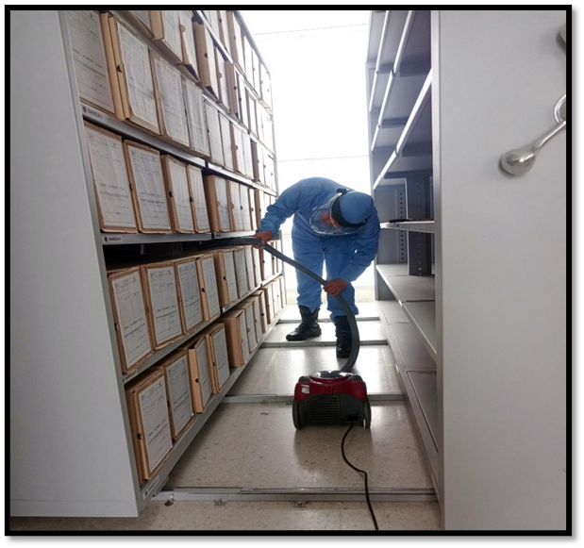 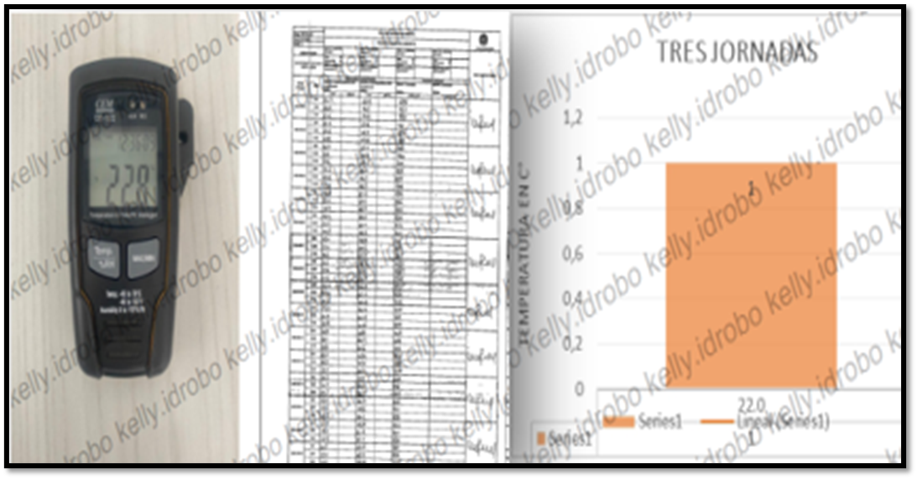 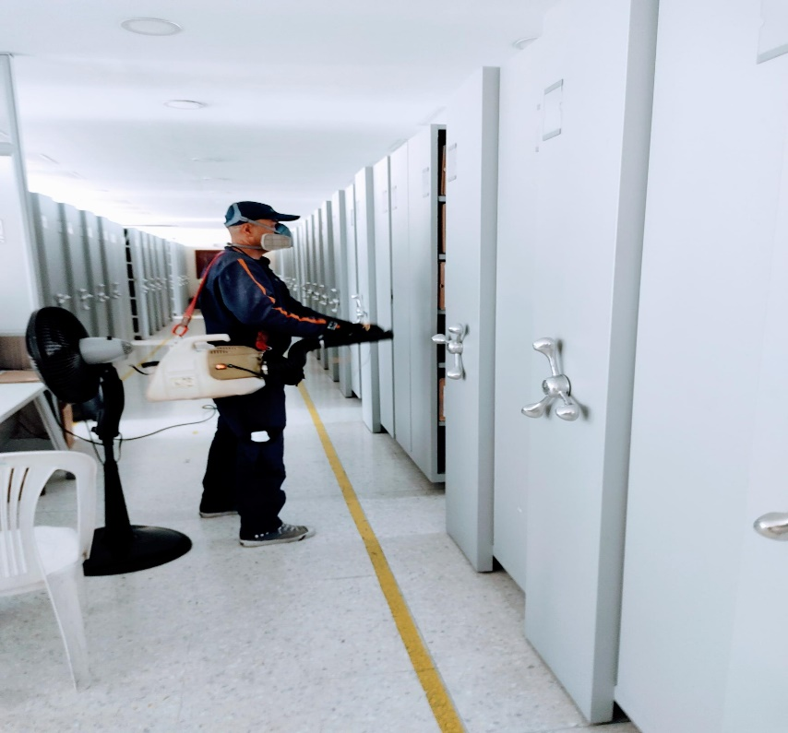 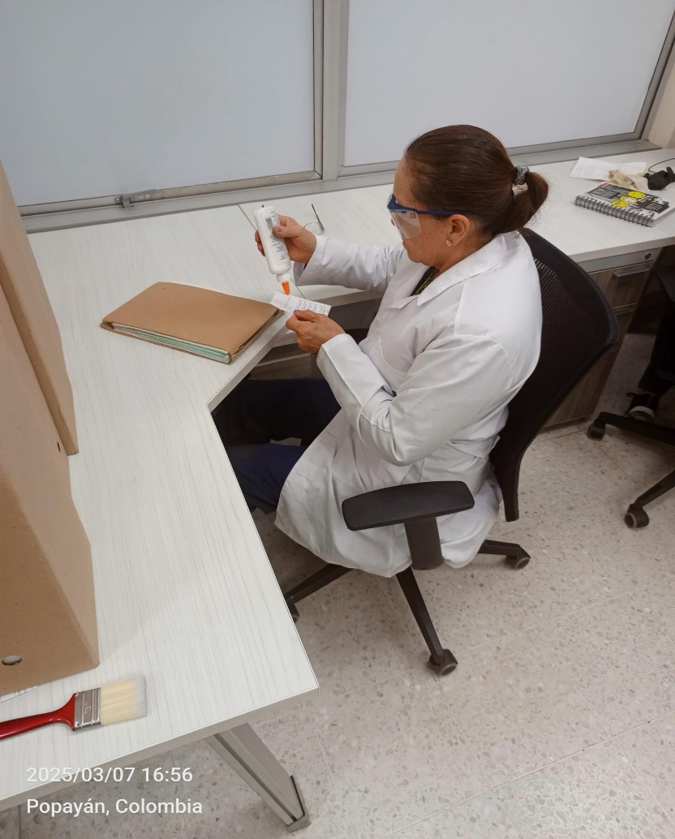

Fecha de Elaboración |  | 25 | 3 | 2026 |  | Fecha de Elaboración |  | 25 | 3 | 2026 | VISTO BUENO JEFE DE LA UNIDAD
Diagnóstico Elaborado por: |  |  |  |  |  | Jefe Grupo de Gestión Documental o quien haga sus veces |  |  |  |  | Jefe o Comandante de Unidad
 | Grado Nombres y Apellidos |  |  |  |  |  | Grado Nombres y Apellidos |  |  |  |  | Grado Nombres y Apellidos

Firma |  |  |  |  |  | Firma |  |  |  |  | Firma

